Tableau_données
Vendeurs | Clients | Produits | Prix | Quantité | Date | Total_Vente |  |  | Retour
Patrick Juvet | André Agassi | Raquettes | 68.00 € | 2 | 2003-03-03 | 136.00 €
Patrick Juvet | John McEnroe | Raquettes | 68.00 € | 25 | 2003-07-10 | 1,700.00 €
Patrick Hernandez | John McEnroe | Bédés | 8.00 € | 1 | 2004-02-15 | 8.00 € | NB1 : | Les listes utilisées dans 'Tableau_données' sont faites via 'Données .. Validation de données'
Patrick Hernandez | Jimmy Connors | Cédés | 13.00 € | 3 | 2003-10-10 | 39.00 € |  | Des zones nommées reprenant les contenus des listes ont été créées au préalable
Patrick Hernandez | Pete Sampras | Raquettes | 68.00 € | 22 | 2003-11-16 | 1,496.00 €
Johnny Halliday | John McEnroe | Bédés | 8.00 € | 4 | 2003-06-25 | 32.00 €
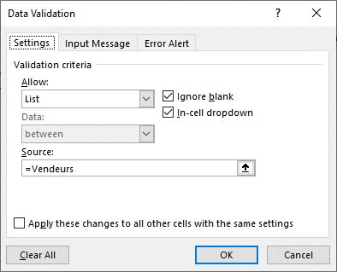
Johnny Halliday | André Agassi | T-shirts | 11.00 € | 11 | 2003-05-14 | 121.00 € |  | Patrick Juvet
Dave | Bjorn Borg | Cédés | 13.00 € | 10 | 2004-02-01 | 130.00 €
Dave | Pete Sampras | Bédés | 8.00 € | 5 | 2003-08-03 | 40.00 €
Dave | Bjorn Borg | Raquettes | 68.00 € | 8 | 2003-05-01 | 544.00 €
C-Jérôme | André Agassi | Raquettes | 68.00 € | 10 | 2011-09-25 | 680.00 €
Patrick Hernandez | André Agassi | Cédés | 13.00 € | 20 | 2011-09-25 | 260.00 €
C-Jérôme | André Agassi | T-shirts | 11.00 € | 10 | 2011-09-25 | 110.00 €
 |  |  |  |  |  | - €
 |  |  |  |  |  | - €
 |  |  |  |  |  | - €
 |  |  |  |  |  | - €
 |  |  |  |  |  | - €
 |  |  |  |  |  | - €
 |  |  |  |  |  | - €
 |  |  |  |  |  | - €
 |  |  |  |  |  | - €
 |  |  |  |  |  | - €
 |  |  |  |  |  | - €
 |  |  |  |  |  | - €
 |  |  |  |  |  | - €
 |  |  |  |  |  | - € | NB2 : Afin d'avoir des zones nommées qui s'agrandissent si on ajoute de nouveaux éléments, il faut les inclure dans des tableaux de données

 |  |  |  |  |  |  | NB3 : Pour l'instant, les solutions proviennent d'une liste qui va jusqu'à la ligne 28. Nous aurions pu prendre des colonnes entières ou utiliser un tableau de données comme source des TCD

 |  |  |  |  |  |  |  | => Transformer la plage des données en un tableau de données

Produits_Clients
Tableau croisé dynamique donnant le nombre de produits achetés par client et par produit | Retour

Consignes : le tableau sera créé en utilisant la disposition classique | Lorsque c'est fait, réaliser les différentes manipulations suivantes :

 | ð Ne pas afficher les vides (dus à la sélection de lignes vides lors de la création) : clic sur le filtre des clients (ou produits) .. décocher la case devant ‘vide’.

 | ð Ajout de données dans la liste des ventes. Actualisation du TCD via un click droit ou ruban du TCD (PivotTable Analyse).. actualiser (Refresh)

 | ð Renommer le champ de synthèse : via la zone ‘Σ valeur .. Paramètre du champ de valeur’ (‘Σ values .. Values Field Settings’) (ou modifier dans la barre de formule)

 | ð Modification de l’ordre des champs : sélection du champ .. cliquer – tirer jusqu’au nouvel emplacement

 | ð Modification ligne / colonne : cliquer – tirer pour inverser l’ordre

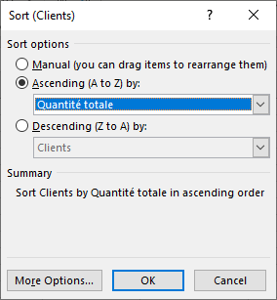
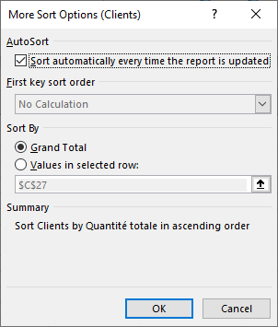
 | ð Classement par ordre décroissant selon les totaux des quantités par client : se placer sur un client .. click droit .. Sort .. More sort options :

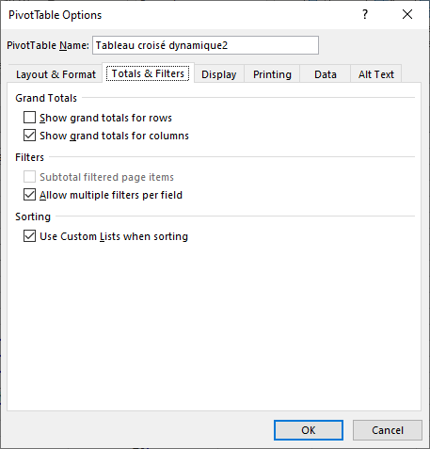
 | ð Enlever les totaux par produit : options du tableau croisé dynamique (PivotTable Options .. Totals & Filters :

 | ð Obtenir les renseignements concernant la vente des 25 raquettes à John MacEnroe : double clic sur le ‘25’ .. une nouvelle feuille est créée (nommée ‘Détails25 dans le fichier). Attention, la feuille créée n’est pas dynamique (pas en liaison avec les données).

Produits_clients_vendeurs
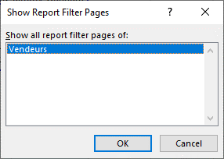
Tcd du nombre de produits par client pour un vendeur spécifique en utilisant les filtres de page | Retour
Créez ensuite une feuille pour chaque vendeur en utilisant l'option adéquate :

Produits_clients_vendeurs_Solut
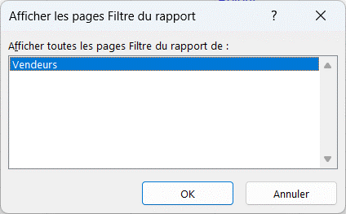
 |  |  |  |  |  | Retour
Vendeurs | (Tous)

Quantité totale | Clients
Produits | André Agassi | John McEnroe | Pete Sampras | Bjorn Borg | Jimmy Connors
Bédés |  | 5 | 5
Raquettes | 12 | 25 | 22 | 8
T-shirts | 21
Cédés | 20 |  |  | 10 | 3
Total général | 53 | 30 | 27 | 18 | 3

=> Via 'Analyse du tableau croisé dynamique .. Options du tableau croisé dynamique .. Options .. Afficher les pages des filtres du rapport' :

Total_clients_années_Solution
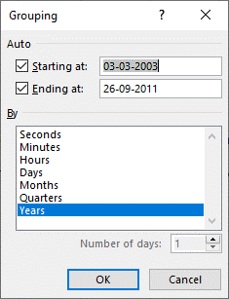
 |  |  |  |  | Retour

Total des ventes
 | 2003 | 2004 | 2011 | Grand Total
André Agassi | 257 € |  | 1,050 € | 1,307 €
Bjorn Borg | 544 € | 130 € |  | 674 €
Jimmy Connors | 39 € |  |  | 39 €
John McEnroe | 1,732 € | 8 € |  | 1,740 €
Pete Sampras | 1,536 € |  |  | 1,536 €
Grand Total | 4,108 € | 138 € | 1,050 € | 5,296 €

NB : Pour la raison invoquée à la feuille (Total_clients_factures) il est préférable de calculer le total par vente dans la base de données des ventes

NB : Il serait possible de calculer l'année de vente dans la base de données des ventes en utilisant la fonction 'Année' mais il existe une possibilité de regrouper des données de type date à différents niveaux (jours, mois, années, …)

=> Clic droit sur le champ 'Date' placé en colonne .. Group :

Vendeurs_classement_ca_Solution
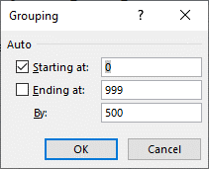
 |  |  |  |  | Retour

Nombre de Vendeurs
 | 0-499 | 500-999 | >1000 | Total général
Patrick Hernandez | 3 |  | 1 | 4
Patrick Juvet | 1 |  | 1 | 2
C-Jérôme | 1 | 1 |  | 2
Dave | 2 | 1 |  | 3
Jonnhy Halliday | 2 |  |  | 2
Total général | 9 | 2 | 2 | 13

NB : regroupement sur des valeurs numériques

Vendeurs_pourcentage_Solution
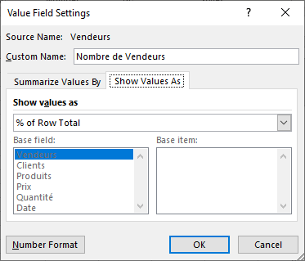
 |  |  |  | Retour

Nombre de Vendeurs
 | 0-499 | 500-999 | >1000
Patrick Hernandez | 75% | 0% | 25%
Patrick Juvet | 50% | 0% | 50%
C-Jérôme | 50% | 50% | 0%
Dave | 67% | 33% | 0%
Jonnhy Halliday | 100% | 0% | 0%
Total général | 69% | 15% | 15%

=> Clic droit sur les données de synthèse .. Value Fields Settings

Vendeurs_pourcentage_graph_Sol
 |  |  |  | Retour

Nombre de Vendeurs
 | 0-499 | 500-999 | >1000
Patrick Hernandez | 75% | 0% | 25%
Patrick Juvet | 50% | 0% | 50%
C-Jérôme | 50% | 50% | 0%
Dave | 67% | 33% | 0%
Jonnhy Halliday | 100% | 0% | 0%
Total général | 69% | 15% | 15%

=> Analyse du tableau croisé dynamique .. Graphique croisé dynamique (ou via le ruban Insert .. Choix du graphique souhaité)

=> PivotTable Analyse .. PivotChart (ou via le ruban Insert .. Choix du graphique souhaité)

